FİZİK
 |  |  |  |  |  | 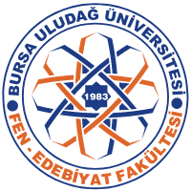 | Dekan Yardımcısı
 |  |  |  |  |  |  | Prof. Dr. Atilla AKPINAR
 |  | BURSA ULUDAĞ ÜNİVERSİTESİ
 |  | FEN-EDEBİYAT FAKÜLTESİ |  |  |  |  | Bölüm Başkanı
 |  | FİZİK BÖLÜMÜ |  |  |  |  | Prof. Dr. Nilgün DEMİR
 |  | 2023-2024 EĞİTİM/ÖĞRETİM YILI GÜZ YARIYILI
 |  | EK DERS SINAV PROGRAMI

 | DERSLER | ÖĞRENCİ SAYISI | SINAV TARİHİ | SINAV SAATİ | SINAV SALONU | ÖĞRETİM ELEMANI | GÖZETMEN
1. SINIF

2. SINIF

3. SINIF | FZK3405 NÖTRON FİZİĞİ |  | 2024-02-13 | 16:00:00 | Z023 | Doç.Dr. G. Akkaya
 | FZK3001 Akustik ve Optik |  | 2024-02-13 | 10:00:00 | Z025 | Prof.Dr. A. Cengiz
 | FZK3004 Çekirdek Fiziği |  | 2024-02-13 | 14:00:00 | Z024 | Prof.Dr. A. Cengiz

4. SINIF

